Feuille de calcul
Constantes
Fréquence de rotation | 1440 | [tour/ min]
Débit d'air | 1.85 | [m^3/h]
Pression atmosphérique | 1 | [bar]
Pression nominale | 6 | [bar]
Facteur dimensionnement | 1.5 | [-]
Rapport alésage course | 1.25 | [-]
Diamètre arbre d'entrée | 12 | [mm]
Filetage d'entrée | G 1/4
Filetage de sortie | G 1/4
Température max piston | 100 | [°C]
Température min culasse | 20 | [°C]

Tips
Distance entre roulement | 2.75 | --> 2,5 à 3 x diametre de l'arbre
Epaisseur segment | 1 à 1,2 | [mm]
Pour démoulage | 2° d'angle

Donnée final du compresseur
Débit d'air | 3.08E+07 | [mm^3/min]
Accélération max du piston | 4.58E+02 | [m/s^2]
Force du piston + bielle | 28.51 | [N]

Cylindre
Volume d'air comprimé | 2.14E+04 | [mm^3]
Diamètre int. cyclindre | 32.4 | [mm]
Hauteur | 29.2 | [mm]
Hauteur de l'entrée d'air | 4.0 | [mm]

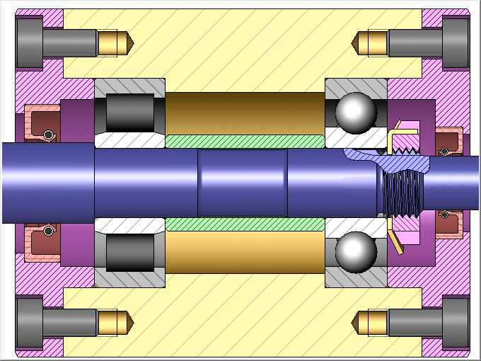
 |  | [kg]

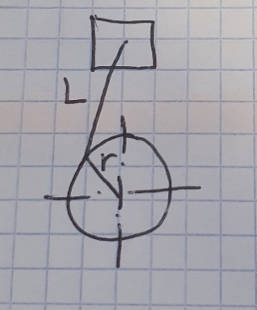
Bielle
Rapport rayon/longeur | 0.2 | entre 1/6 et 1/4 --> 1/5
Rayon bielle | 15.0 | [mm]
Longueur bielle | 74.8 | [mm]

Masse bielle | 0.023 | [kg]

Piston
Course | 25.9 | [mm]
Diamètre du piston
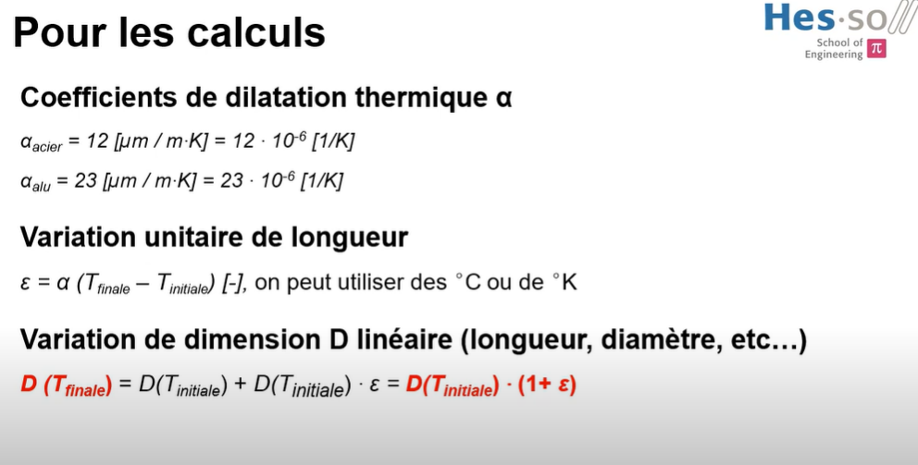
Epaisseur des segments
Nombre de segments | 3 | [-]

Masse piston | 0.039 | [kg]

Vilebrequin
Force radiale reprise par les roul. | 28.5 | [N]

Soupape
Force de rappel | 1.9 | [N]

Masse totale | 0.808 | [kg]
Masse soupape | 0.000061 | [kg]

 |  |  | Dimension de référence Diamètre chemise

Données |  |  | Diamètre piston |  |  |  | Diamètre chemise
Jeu minimal | 0.03 | [mm] | T = 20°C | 29.9149 | [mm] | 20 | T = 20°C | 30.0000 | [mm] | 20
Rho alu | 2.30E-05 |  | T = 100°C | 29.9700 | [mm] | 100 | T = 100°C | 30.0288 | [mm] | 100
Rho acier | 1.20E-05 |  | T = 190°C | 30.0320 | [mm] | 190 | T = 190°C | 30.0612 | [mm] | 190

 |  |  | Diamètre cylindre |  |  |  | Jeu
 |  |  | T = 20°C | 30.0000 | [mm] | 20 | T = 20°C | 0.0851 | 0.0000 | 20
 |  |  | T = 100°C | 30.0552 | [mm] | 100 | T = 100&20°C | 0.0300 | - | 100
 |  |  | T = 190°C | 30.1173 | [mm] | 190 | T = 190°C | 0.0292 | 0.0561 | 190
 |  |  |  |  |  |  |  | chem.-pist | chem.-cyl.

 |  |  | 1. Dimension de référence Diamètre chemise
 |  |  | 2. calculer le diamètre du piston à 120° comme dchemise 20° - jeu
 |  |  | 3. Valeur à saisir sur inventor

